Лист1
№ | Дата выявления | Владелец | Район города | Адрес размещения | Тип конструкции | Содержание | Фото конструкции
1 | 2023-06-07 | ООО "Фаворит" | Московский | ул.Народная, д.36А | Не установленный Правилами тип | Купеческая | 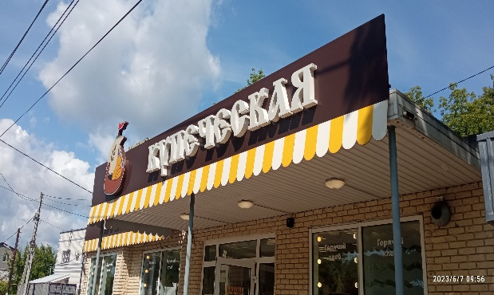
2 | 2023-06-07 | ООО "Фаворит" | Московский | ул.Народная, д.36А | Не установленный Правилами тип | Пекарня | 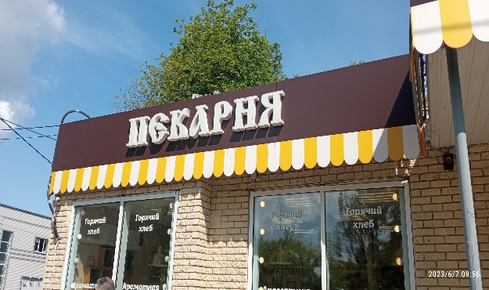
3 | 2023-06-07 | ООО "Фаворит" | Московский | ул.Народная, д.36А | Не установленный Правилами тип | С любовью и традициями | 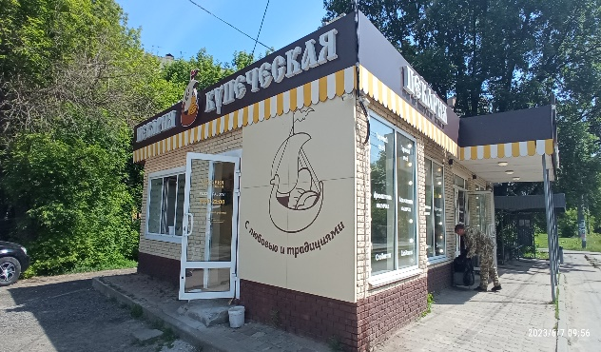
4 | 2023-06-07 | ООО "Фаворит" | Московский | ул.Народная, д.36А | Не установленный Правилами тип | Пекарня купеческая | 
5 | 2023-06-07 | ООО "Фаворит" | Московский | ул.Народная, д.36А | Конструкция в витрине | Горячий хлеб,Ароматная выпечка, сладости… | 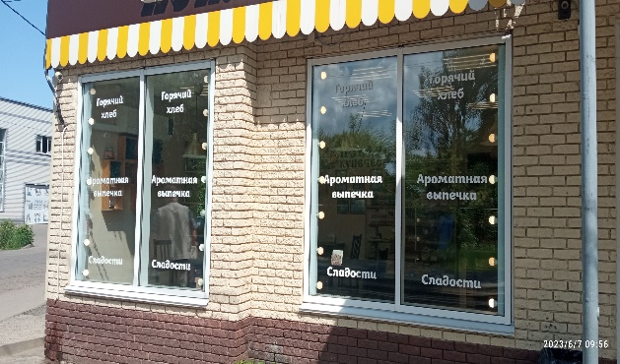
6 | 2023-06-07 | ООО "Фаворит" | Московский | ул.Народная, д.36А | Конструкция в витрине | Горячий хлеб,Ароматная выпечка, сладости… | 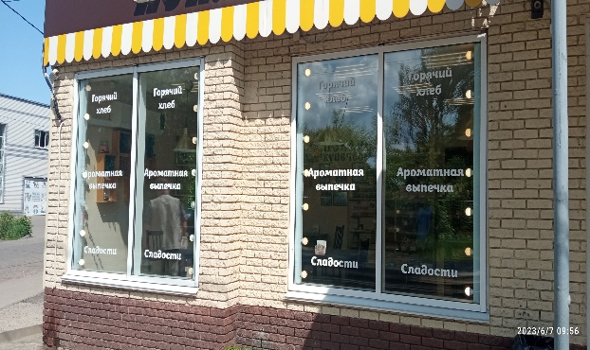
7 | 2023-06-07 | ООО "Фаворит" | Московский | ул.Народная, д.36А | Конструкция в витрине | Горячий хлеб,Ароматная выпечка, сладости… | 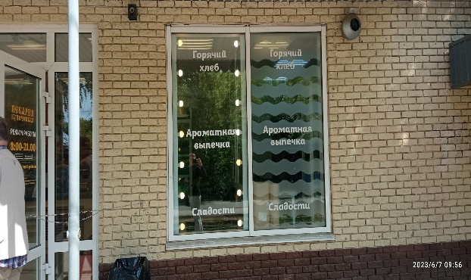
8
9
10
11
12
13
14
15
16
17
18
19
20
21
22
23
24
25
26
27
28
29
30
31
32
33
34
35
36
37
38
39
40
41
42
43
44
45
46
47
48
49
50
51
52
53
54
55
56
57
58
59
60
61
62
63
64
65
66
67
68
69
70
71
72
73
74
75
76
77
78
79
80
81
82
83
84
85
86
87
88
89
90
91
92
93
94
95
96
97
98

